平均值
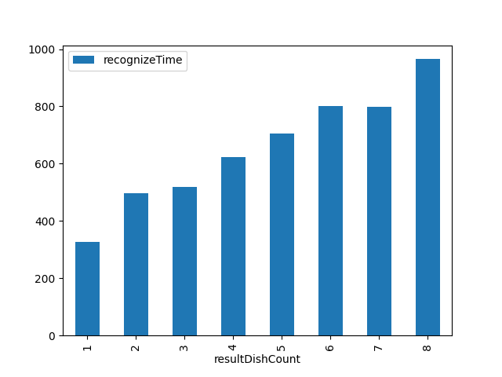
resultDishCount | recognizeTime
1 | 326
2 | 497.96551724
3 | 518.61627907
4 | 624.15930018
5 | 704.73613963
6 | 801.17987421
7 | 799.25
8 | 965.31927711

